頁2
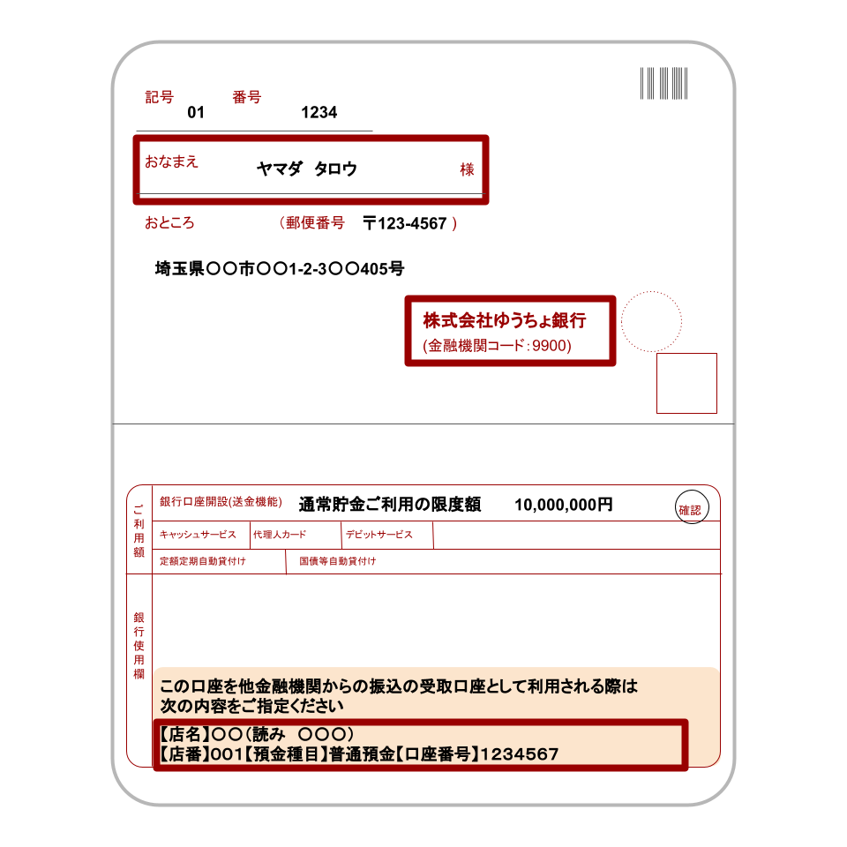
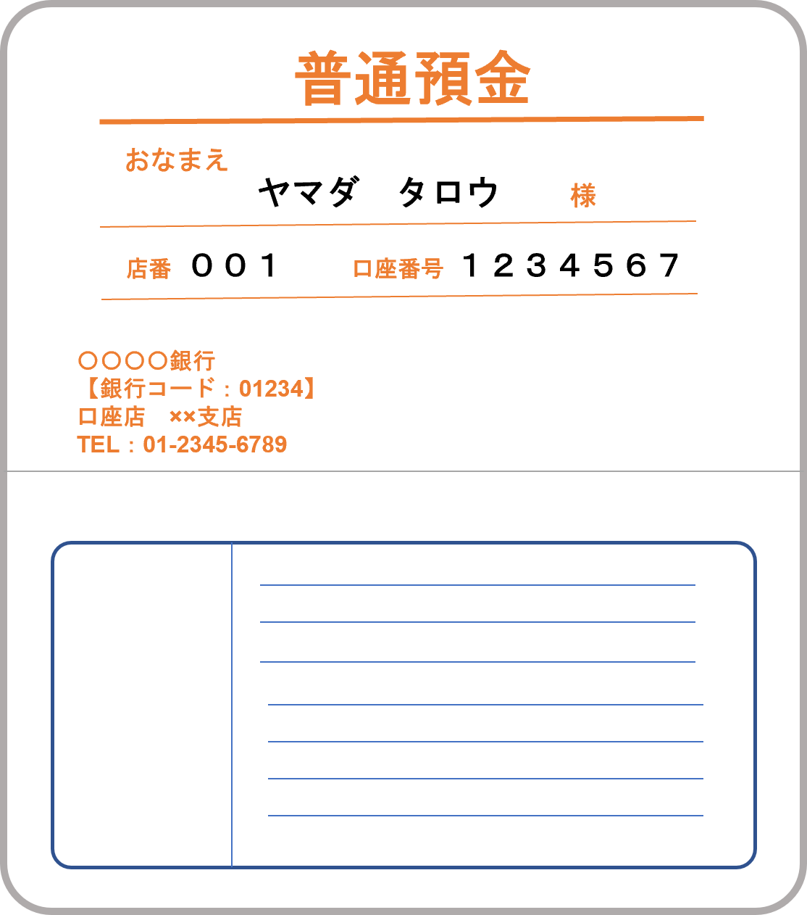
２ 申請金額の算定

 |  |  |  |  |  |  |  |  |  | (令和８年７月１日現在)
施設区分 （該当するものに☑） |  | 電気の契約 形態 | 交付額 ㋐ |  | 事業を営んでいる 医療提供施設数㋑ |  |  |  | 合計額 ㋒（㋐×㋑）
□ 病院 □ 有床診療所 □ 分娩取扱助産所 |  | 特別 高圧 | 52,000 | 円 |  | 床 | （ 施設） |  | 0 | 円
合計 |  |  |  |  |  |  |  | 施設 | 0 | 円
※電気の契約形態が「高圧」、「低圧」の施設は補助対象外となります。

３ 申請対象施設

施設名称
施設所在地 | 〒 |  |  |  | ー
 | 埼玉 |  | 県

病床数 |  |  |  | 床
※病床数は申請日時点で現に使用している病床数を記入してください。また、令和８年１１月３０日までに休止
又は廃止予定の病床は除いてください。

４ 支援金振込口座依頼
「埼玉県医療提供施設等光熱費高騰対策支援金」は下記の口座に振り込んでください。
※法人の場合は法人名義の口座、個人事業主の場合は申請者御本人名義の口座を指定してください。

金融機関名 | 銀行 信金・信組 農協 |  |  |  | 金融機関コード （4桁）
支店名 | 本店 支店 |  |  |  | 支店コード （3桁）
預金種別 | □ 普通 □ 当座 |  | 口座番号 （※）
カタカナで記入してください。
口座名義 (カタカナ)

※口座番号は右詰めでご記入ください。
金融機関名、口座番号、口座名義等は通帳の見開きページ（通帳を開いた１・２ページ）に記載されています。
※振込先がゆうちょ銀行の場合は、口座番号（記号・番号）を他銀行の形式（店名・預金種目・口座番号）に変換した
ものを記入してください。

頁３
５ 誓約・同意事項
埼玉県医療提供施設等光熱費高騰対策支援金の交付を申請するに当たり、下記の内容について誓約・同意します。

以下の全ての誓約・同意事項を御確認の上、表紙の誓約・同意欄にチェック ☑ してください。

記
誓約・同意事項
①令和８年７月１日現在において、医療法等に基づく開設許可又は届出を行い、事業を営んでおり、交付申請日時点において、事業に必要な許可等を全て有したうえで事業を実施しており、今後も事業継続の意思がある（令和８年１１月３０日までに休止・廃止をする見込みがない）ことを認めます。
②埼玉県内に医療提供施設等を有する事業者です。
③本申請書兼請求書の３「申請対象施設」に記載の施設は、令和８年７月１日現在において、医療法等に基づく開設許可又は届出を行い、事業を営んでいる医療提供施設等で、特別高圧電気を使用している施設です。
④令和８年度の埼玉県医療提供施設等光熱費等高騰対策支援金の交付決定を受けた時点から以下のいずれにも該当していないので、電気の契約形態を証する資料の添付を省略します（交付決定を受けていない又は以下のいずれかに該当するので電気の契約形態を証する資料を添付します）。 ・電気の契約形態に変更がありません。 ・開設主体（申請者）に変更がありません。 ・医療提供施設の所在地の変更又は建て替えを行っていません。
⑤本支援金を重複して申請していません。また、令和８年７月１日以降、埼玉県の他の光熱費等高騰対策支援金を重複して申請していません。
⑥埼玉県から検査、報告及び是正のための措置の求めがあった場合は、これに応じます。
⑦代表者、役員、従業員又は構成員等が暴力団員による不当な行為の防止等に関する法律（平成３年法律第７７号）第２条第２号に規定する暴力団又は反社会的勢力（暴力団等）に属しておらず、かつ、暴力団等が経営に事実上参画していません。
⑧本事業の適切な執行のための正当な理由がある場合には、本支援金の申請及び交付に関する情報を、埼玉県警察その他の行政機関等に共有することに同意します。
⑨この申請に関し、全ての申請要件を満たしています。もし、虚偽が判明した場合は、交付決定の取消や本支援金の返還等に応じます。また、この取消等により当方が不利益を被ることとなっても、異議は一切申し立てません。

